界面&功能
界面相关 |  |  |  | 功能规则

 | 主界面【当前为示例】

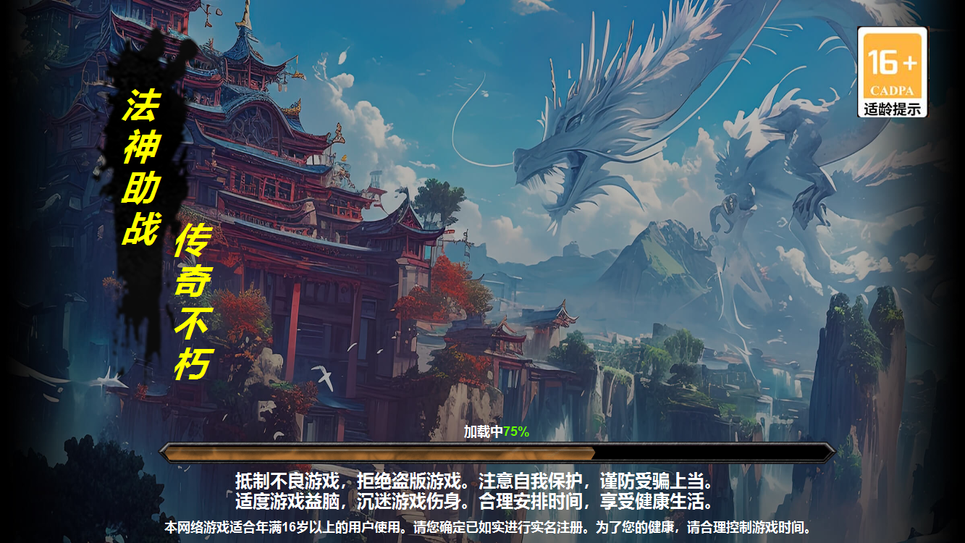
1

2
 |  | 1 | 背景原画 | 1 | 加载界面
 |  | 2 | 字体底及美术字 |  | ▶ | 背景原画
 |  | 3 | 加载进度条 | 2 | 美术字及底框
5
 |  |  |  | 3 | 加载进度条
 |  |  |  |  | ▶ | 加载及进度文字居中显示。
 |  |  |  | 4 | 健康游戏提醒
 |  |  |  | 5 | 适龄提醒框
 |  |  |  |  | ▶ | 点击展开适龄提醒

3

4

